Пробка
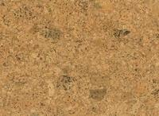
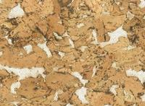
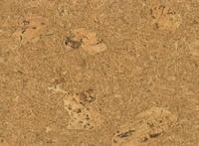
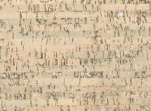
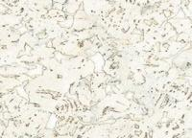



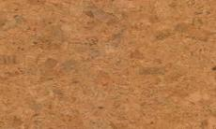




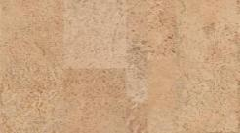
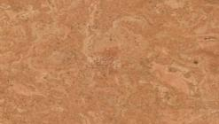
Наименование | Артикул | размеры | класс | М/2.уп. | шт./уп. | Цена розница руб/м2 |  |  | Напольная замковая пробка
GOLDY (Португалия)
Коллекция ART |  |  |  |  |  |  | 30101 | 30201 |  | 30203 | 30401 | 30602
Classik | 30101 | 910 x 300 x 10,5 | 31 | 1.64 | 6 | 2803
Lagos | 30201 | 910 x 300 x 10,5 | 31 | 1.64 | 6 | 3048
Lagos Snow | 30203 | 910 x 300 x 10,5 | 31 | 1.64 | 6 | 3224
Nais crem | 30401 | 910 x 300 x 10,5 | 31 | 1.64 | 6 | 3897
Silva | 30602 | 910 x 300 x 10,5 | 31 | 1.64 | 6 | 3689
Zebrano Snow | 30112 | 910 x 300 x 10,5 | 31 | 1.64 | 6 | 3651



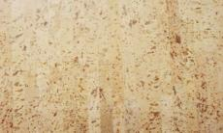

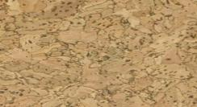

Zebrano Country | 30113 | 910 x 300 x 10,5 | 31 | 1.64 | 6 | 3651 | 30112 | 30113 |  | 101 | 107 | 103
Коллекция Viva
Viva 101 | 101 | 910 x 300 x 10 | 31 | 1.91 | 7 | 2595
Viva 103 | 103 | 910 x 300 x 10 | 31 | 1.91 | 7 | 2855
Viva 107 | 107 | 911 x 300 x 10 | 31 | 1.91 | 7 | 2946
Viva 110 | 110 | 910 x 300 x 10 | 31 | 1.91 | 7 | 2015
Viva 111 | 111 | 910 x 300 x 10 | 31 | 1.91 | 7 | 2260
Viva 112 | 112 | 910 x 300 x 10 | 31 | 1.91 | 7 | 2329 | 110 | 111 |  | 112 | 113
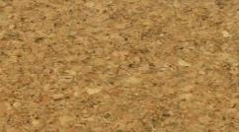

Viva 113 | 113 | 911 x 300 x 10 | 31 | 1.91 | 7 | 2644
GRANORTE (Португалия)
Коллекция Tradition
Champagner | 7604000 | 600*300*6 | 31 | 1.8 | 10 | 2012
Element rustic | 7611100 | 600*300*6 | 31 | 1.8 | 10 | 1725
Parallel | 7612100 | 600*300*6 | 31 | 1.8 | 10 | 1753
Bravo | 7617700 | 600*300*6 | 31 | 1.8 | 10 | 2057 |  |  | Напольная клеевая пробка 6 мм
Primus | 7617900 | 600*300*6 | 31 | 1.8 | 10 | 1530
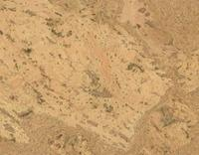
Twist | 7690100 | 600*300*6 | 31 | 1.8 | 10 | 2057 | 7604000 | 76111000 |  | 7612100 | 7617700 | 7617900

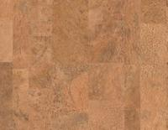
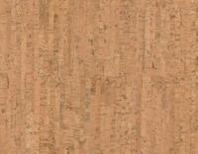
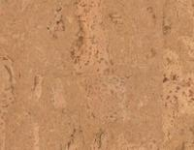
Arabesque | 7691000 | 600*300*6 | 31 | 1.8 | 10 | 2057
Коллекция Decodalle
Champagner | 503900 | 600*300*3 | 31 | 1.98 | 11 | 986
Parallel cream | 511000 | 600*300*3 | 31 | 1.98 | 11 | 1538
Country ivory | 524172 | 600*300*3 | 31 | 1.98 | 11 | 1374
Country white | 524181 | 600*300*3 | 31 | 1.98 | 11 | 868
Twist | 5190000 | 600*300*3 | 31 | 1.98 | 11 | 823
 |  |  |  |  |  |  | 7622000 | 7629100 |  | 7680000 | 7690100 | 7691000
* образцы -50% от стоимости

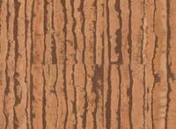

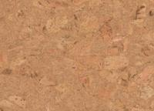


 |  |  |  |  |  |  |  |  | Настенная клеевая пробка 3 мм

 |  |  |  |  |  |  | 503900 | 524181 |  | 519000 | 512111 | 524172

